Sheet1
此表更新日期为2023/2/16/1:00 作者:OvO
姓名 | 昵称 | 自称 | 出生日期（年月日） | 年龄 | 职业 | 专业（没有就填空）
十六夜昙 | 小昙 | 我 | 2009.09.04 | 12 | 小学生
智力（表示聪明程度，标准值为100，影响技能学习。可通过学习技能和技能等级提升增加） |  |  |  |  |  | 120

魅力（影响好感度加成，分为基础值和调整值，标准值100。可以再15岁前增加，可通过特殊手段在十五岁后增加） |  |  |  |  |  | 150

体质（影响行动次数，标准值100，可通过练习和特质增加，决定体力） |  |  |  |  |  | 50

敏捷（标准值100，用于修正体力消耗和技术，可通过啪啪啪和特性增加） |  |  |  |  |  | 80

意志力（标准值100，用于对抗催眠、洗脑、交涉等行动，可通过练习和特性增加，影响精力） |  |  |  |  |  | 160

PS：体力、敏捷、意志会受年龄影响得到修正，萝莉角色的各项标准值不为100，应适当降低。 |  |  |  |  |  | 以上数据基准值为80（萝莉角色）

发色：R=255 G=254 B=249 |  |  |  |  |  | 雪白

肤色：R=242 G=185 B=178 |  |  |  |  |  | 粉红

瞳色（左）：R=192 G=72 B=81 |  |  |  |  |  | 玉红

瞳色（右）：R=192 G=72 B=81 |  |  |  |  |  | 玉红

身高（请在五项中进行选择）：幼小 娇小 普通 高大 巨大 |  |  |  |  |  | 娇小

体重（请在五项中进行选择）：瘦削 纤细 普通 丰满 肥胖 |  |  |  |  |  | 纤细

人物素质（备用选项）

嘴敏感度（负数代表痛感，0表示没感觉，正数代表快感）：默认0 经验次数（0为未使用，无负数）：0

乳房敏感度（负数代表痛感，0表示没感觉，正数代表快感）：2 经验次数（0为未使用，无负数）：0 |  |  |  |  |  | 乳房大小:124mm 不泌乳

乳头敏感度（负数代表痛感，0表示没感觉，正数代表快感）：3 经验次数（0为未使用，无负数）：0 |  |  |  |  |  | 长度：15mm 乳孔直径：8mm 颜色：R=240 G=161 B=168（合欢红）

阴蒂敏感度（负数代表痛感，0表示没感觉，正数代表快感）：4 经验次数（0为未使用，无负数）：0 |  |  |  |  |  | 长度：15mm 直径：10mm

尿道敏感度（负数代表痛感，0表示没感觉，正数代表快感）：默认-2 经验次数（0为处女，无负数）：0 |  |  |  |  |  | 直径：5mm

膀胱敏感度（负数代表痛感，0表示没感觉，正数代表快感）：默认-2 经验次数（0为未使用，无负数）：0 |  |  |  |  |  | 容积：400ml

阴道敏感度（负数代表痛感，0表示没感觉，正数代表快感）：5 经验次数（0为处女，无负数）：0 |  |  |  |  |  | 长度：60mm 直径：10mm 阴唇颜色：R=240 G=124 B=130（香叶红）

子宫敏感度（负数代表痛感，0表示没感觉，正数代表快感）：默认-2 经验次数（0为处女，无负数）：0 |  |  |  |  |  | 容积：5ml

卵巢敏感度（负数代表痛感，0表示没感觉，正数代表快感）：默认-3 经验次数（0为未使用，无负数）：0

肛门敏感度（负数代表痛感，0表示没感觉，正数代表快感）：默认-1 经验次数（0为处女，无负数）：0 |  |  |  |  |  | 直径：15mm 容积：600ml

注意：各部位初始敏感度可在-5~5之间进行调整，经验次数为用该部位进行性行为的次数
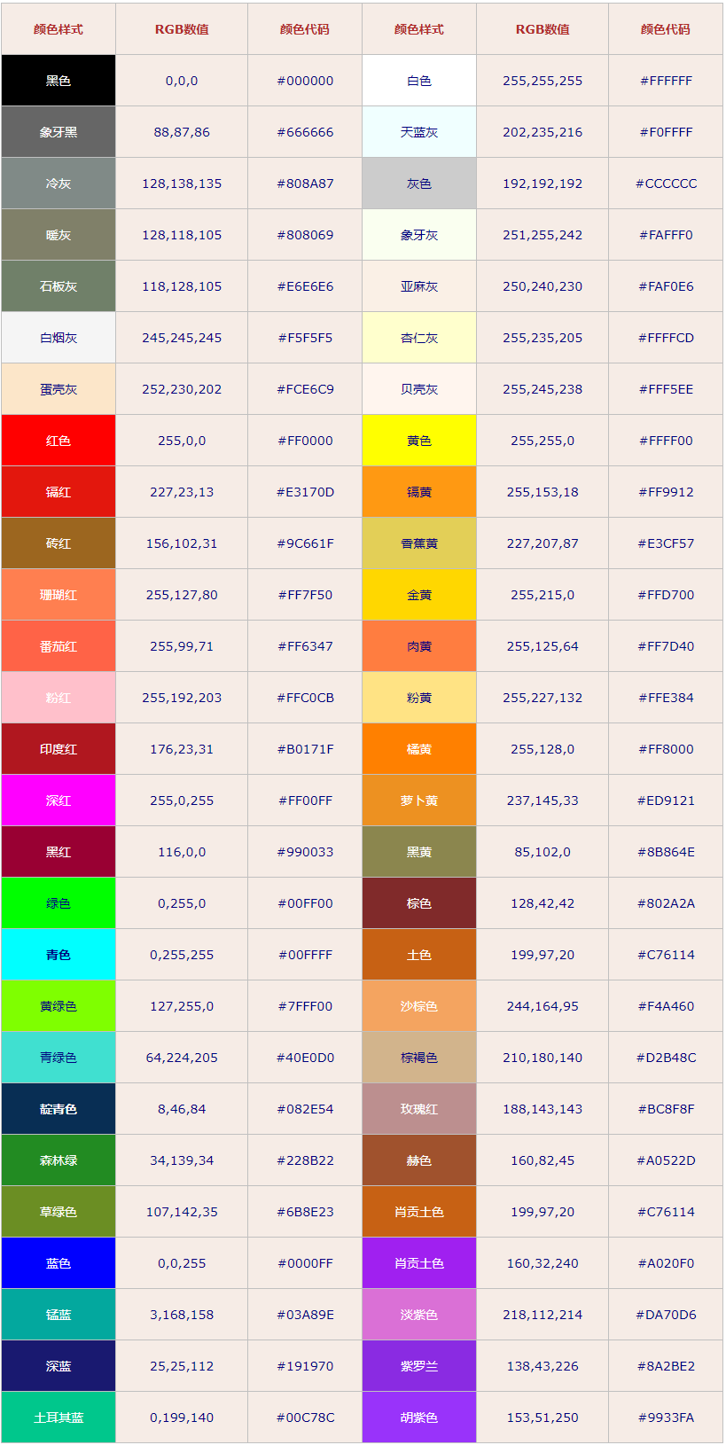
 |  |  |  |  |  | 十六夜昙，白发红瞳的JC预备役，白化病萝莉。自幼父亲早逝，现与母亲相依为命。
 |  |  |  |  |  | 家庭的变故、身体的病变和生活的磨砺使得小昙意志更加坚定。和主角的妹妹是同班
 |  |  |  |  |  | 同学兼好友，因此经常到男主家里来玩。由于从小缺少父爱和经常受男主照顾，渐渐
 |  |  |  |  |  | 将男主视为最亲近的人，渴望从男主身上找寻些什么......随着青春期到来，内心对男主
 |  |  |  |  |  | 开始有了不一样的情感，偶尔也会因为胸部大小远不如妹妹而感到苦恼。不过其本人
 |  |  |  |  |  | 对自己除胸部外的魅力毫无自觉，加之体质柔弱敏感，常常会做出一些令双方都脸红
 |  |  |  |  |  | 心跳谜之操作。

